YOUSCASINO
YOUS CASINO
ス

画像

2020年7月オープン！！業界NO.1還元率」を誇るVIPプログラム✨
キュラソー政府公認ライセンスを取得！本場カジノ同様のゲームやサービスをいつでもどこでもプレイできちゃう！
入出金上限なし！

ゲーム数
日本語サポート
ライセンス
2000以上
チャット・メール
年中無休
24時間
キュラソー←（画像）

決済方法

ecoPayz、STICPAY、ビットコイン・ビットコインキャッシュ・イーサリアム・リップル・カルダノ・テザー、VISA、MASTER、JCB、Venus Point
←各決済のロゴを入れる

Good point👍✨

・業界NO.1還元率を誇るVIPプログラム
・入出金上限無し！即時出金対応！
・豊富な入出金方法
・キュラソー政府公認ライセンス取得

業界NO.1還元率を誇るVIPプログラム
VIPプログラムではVIPランクに応じて毎週月曜日と金曜日にリベートボーナスが貰えます。
リベートボーナスはベット額に応じてもらえるものなので、ゲームに勝っても負けても貰うことが出来ます。
業界最高の還元率に加え、出金条件も1倍と他のカジノと比べても圧倒的にお得なVIPプログラムです！！
入出金上限無し！即時出金対応！
クレジットカード決済以外の入金方法であれば、入金額出金額共に上限なしで入金できます。
＄20～入出金できるので初めての方でも気軽に始められます✨
出金上限なしの、即時出金対応なのでハイローラーの方にもおすすめです！！
豊富な入出金方法
クレジットカード決済もVISA、MASTERCARDの他JCBでも入金可能です。
仮想通貨も7種類あり、既にお持ちの仮想通貨から入金出来るので便利です！
仮想通貨、ecoPays、VenusPointでの入出金は上限無しで手数料無料なのも嬉しいポイントです。
キュラソー政府公認ライセンス取得
キュラソー政府公認ライセンスを取得しているので安心して安全にプレイできます。
本場さながらのライブゲームも100種類以上あり、臨場感のある本格カジノゲームを楽しめます。
。

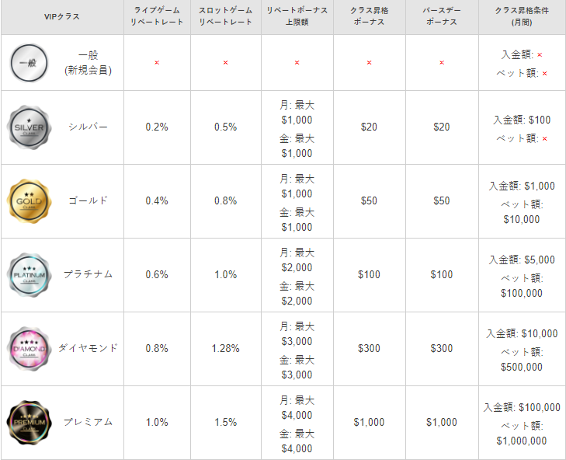

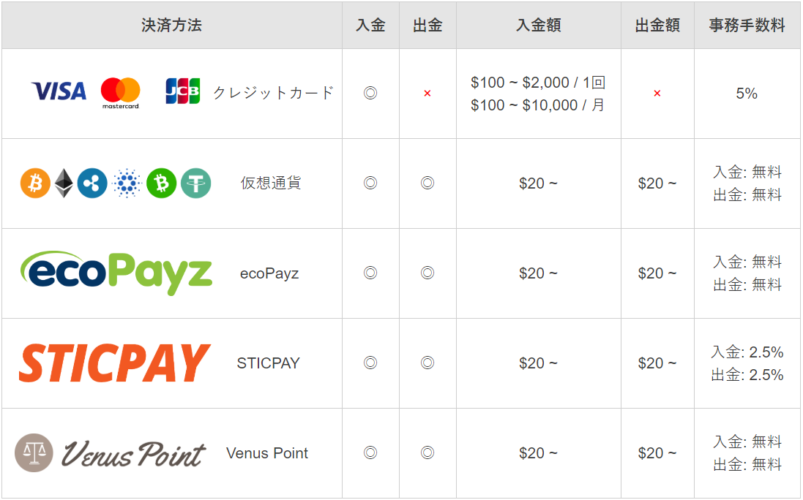

登録方法はこちら📝



ライブバカラだけでも100以上のテーブル数があるよ♡
24時間日本語対応だから安心してプレイできるね♡

今すぐ登録

YOUS CASINO登録方法
YOUS CASINO登録方法

画像

YOUS CASINOの登録方法について紹介していくね！！
登録に必要な情報はこれ！

ユーザーネーム
メールアドレス
メール認証番号
パスワード
携帯番号
誕生日
認証コード

登録手順
①サイトトップ画面右上にある【登録】を押します。

②必要事項を入力します。
③利用規約にチェックを入れ、【送信】を押したら登録完了です！

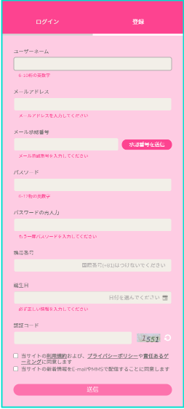

今すぐ登録

出金の時に必要な本人確認書類はホームページの【アカウント設定】→【KYC】からアップロードすれば申請完了だよ！審査結果はホームページ内の【インボックス】にメッセージが届くからチェックしてね！

